ИНФО
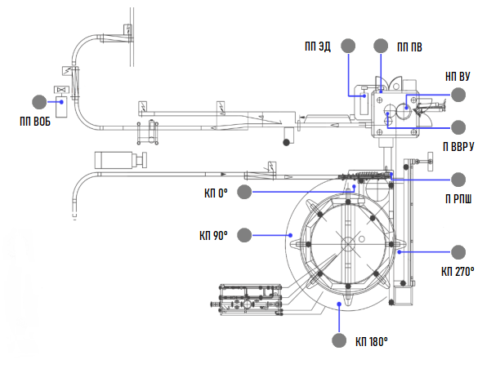
ОТЧЕТ ПО МОНИТОРИНГУ
На | 22.22.2222 22:22:22
Установка |  | Линия розлива "Банка" - Блок розлива №2
Отчет за период |  | Начало | Конец
 |  | 22.22.2222 22:22:22 | 22.22.2222 22:22:22

Расположение точек измерения

